المؤشرات الكلية

سوق العراق للاوراق المالية
جلسة الخميس 2026/1/22 |  |  |  | تقرير أسعار الأسهم المتداولة لسوق العراق للأوراق المالية
الجلسة (13)
الاسهم المتداولة المدرجة و OTC |  |  | 234,425,256 |  |  | قيمة الأسهم المتداولة المدرجة و OTC |  | 516,459,460 |  |  | صفقات الشركات المدرجة وOTC | 767
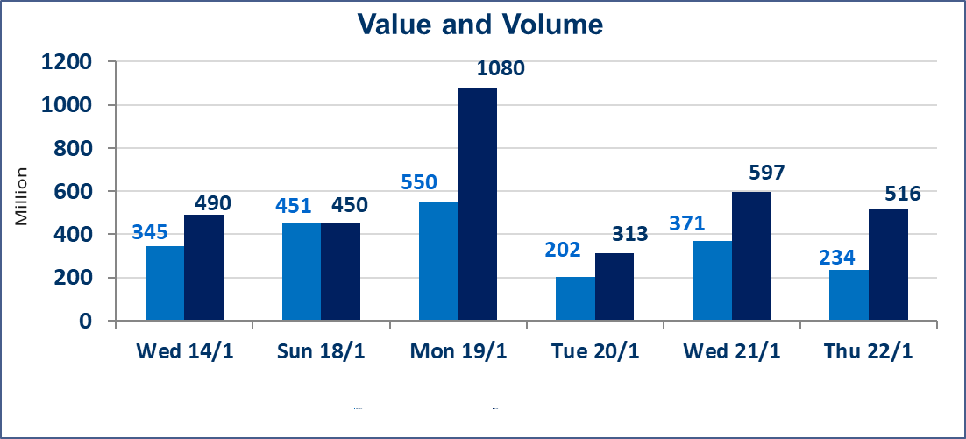
المؤشر60 ISX اليوم | 963.01 |  | نقطة |  |  | المؤشر15 ISX اليوم | 1208.07 | نقطة
المؤشر 60 ISX السابق | 971.93 |  | نقطة |  |  | المؤشر 15 ISX السابق | 1212.84 | نقطة
نسبة التغير | -0.92 |  | % |  |  | نسبة التغير | -0.39 | %
عدد النقاط | -8.92 |  | نقطة |  |  | عدد النقاط | -4.77 | نقطة

الشركات المدرجة | 104 | OTC | 14 | 118 |  | الشركات غير المتداولة المدرجة | 40 | OTC | 13 | 53
الشركات المتداولة | 49 | OTC | 1 | 50 |  | الشركات المرتفعة |  |  | 9
شركات الهيئة العامة |  |  |  | 5 |  | الشركات المنخفضة |  |  | 19
الموقوفة بقرار من هيأة الأوراق المالية |  |  |  | 10
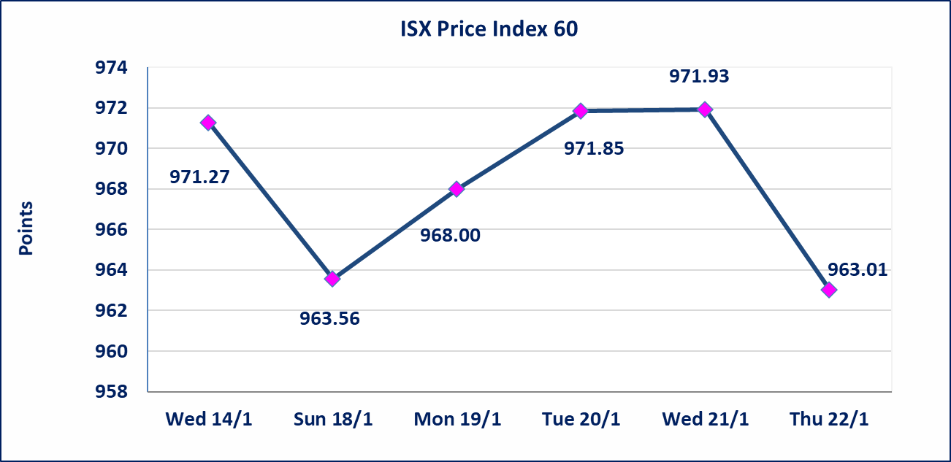
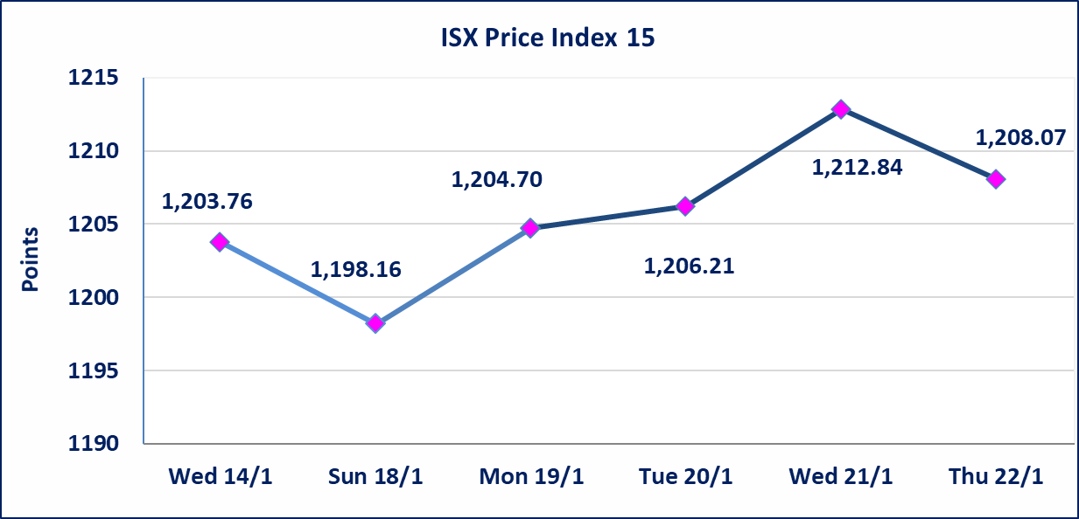

الحمراء للتامين (NHAM) | أرسل سوق العراق للاوراق المالية كتاب إلى شركة الحمراء للتامين للافصاح عن اهم الاحداث الجوهرية التي أدت إلى ارتفاع سعر السهم لجلستين بكامل حدود نسبة التغير لجسلتي 1/21 و 2026/1/22.
إستبعاد سعر | إستبعاد سعر إغلاق آخر عقد في جلسة اليوم على أسهم شركة مصرف الاهلي العراقي البالغ (4.660) دينار ليكون (4.670) دينار سعر الاغلاق الحالي .
إستبعاد سعر | إستبعاد سعر إغلاق آخر عقد في جلسة اليوم على أسهم شركة فندق بغداد البالغ (11.500) دينار ليكون (11.550) دينار سعر الاغلاق الحالي .
الحد الأعلى والادنى للتغير في السعر | نسبة التغير في المنصة النظامية (15%)، نسبة التغير في المنصة الثانية (20%)، نسبة التغير في المنصة الثالثة (5%) إرتفاعاً وإنخفاضاً من سعر الاغلاق السابق.
Web site : www.isx-iq.net E-mail : info-isx@isx-iq.net |  |  |  |  | 07834000034 - 07711211522 : ص . ب :3607 العلوية الهاتف |  |  |  |  |  | بغداد /الكرادة/ قرب المسرح الوطني /مجاور مصرف الخليج التجاري

نسبة التغير
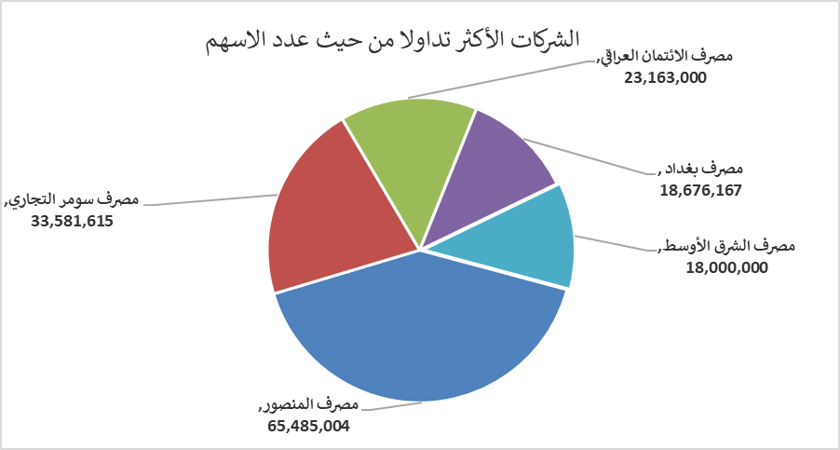
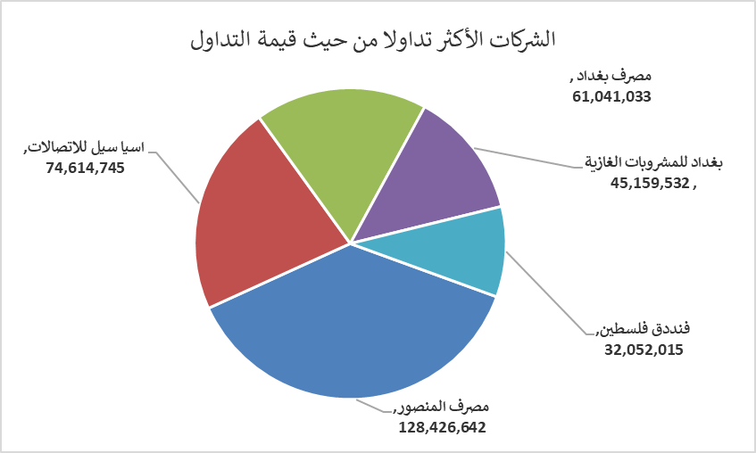
الشركات الأكثر ارتفاعاً وانخفاضاً

نسبة التغير لاسعار الاغلاق الاكثر ارتفاعاً |  |  |  | نسبة التغير لاسعار الاغلاق الاكثر انخفاضاً
اسم الشركة | اغلاق | التغير(%) | الاسهم المتداولة | اسم الشركة | اغلاق | التغير (%) | الاسهم المتداولة
الحمراء للتامين | 1.870 | 19.87 | 600,200 | العراقية للاعمال الهندسية | 4.800 | -12.73 | 1,000
مصرف نور العراق الاسلامي | 0.290 | 16.00 | 200 | مصرف الاستثمار | 0.240 | -4.00 | 2,012,066
مدينة العاب الكرخ السياحية | 4.300 | 3.86 | 1,506,718 | العراقية لانتاج وتسويق اللحوم | 4.800 | -4.00 | 27,393
فنادق عشتار | 9.150 | 0.88 | 1,301,272 | سد الموصل السياحية | 13.020 | -3.70 | 59,839
المواد الانشائية الحديثة | 1.320 | 0.76 | 268,000 | الصناعات الالكترونية | 2.190 | -2.67 | 73,000

الشركات الاكثر نشاطا حسب الاسهم المتداولة (حجم التداول) |  |  |  | الشركات الاكثر نشاطا حسب القيمة المتداولة
اسم الشركة | اغلاق | التغير(%) | الاسهم المتداولة | اسم الشركة | اغلاق | التغير (%) | القيمة المتداولة
مصرف المنصور | 1.950 | -1.02 | 65,485,004 | مصرف المنصور | 1.950 | -1.02 | 128,426,642
مصرف سومر التجاري | 0.130 | 0.00 | 33,581,615 | اسيا سيل للاتصالات | 13.990 | 0.29 | 74,614,745
مصرف الائتمان العراقي | 0.610 | 0.00 | 23,163,000 | مصرف بغداد | 3.270 | -0.91 | 61,041,033
مصرف بغداد | 3.270 | -0.91 | 18,676,167 | بغداد للمشروبات الغازية | 5.710 | -0.70 | 45,159,532
مصرف الشرق الأوسط | 0.060 | 0.00 | 18,000,000 | فنددق فلسطين | 21.000 | 0.00 | 32,052,015

